List1
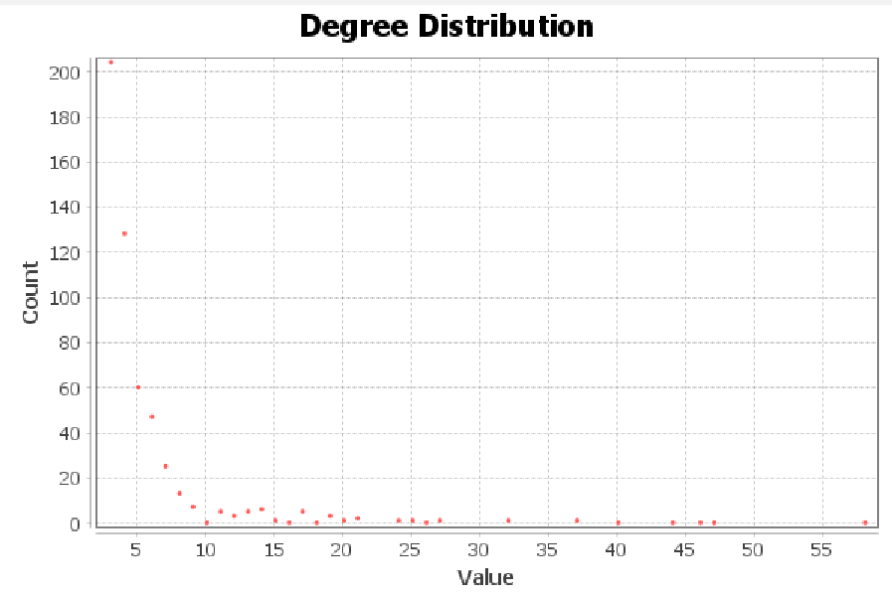
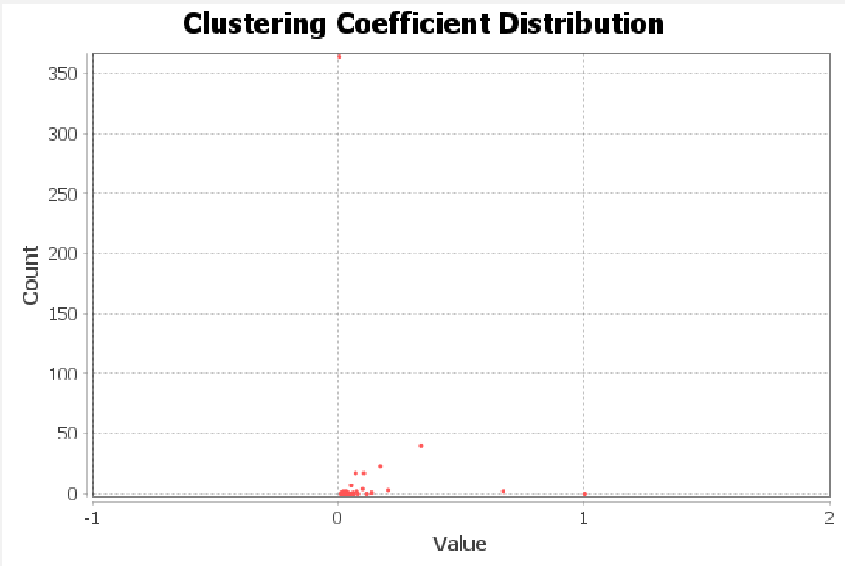
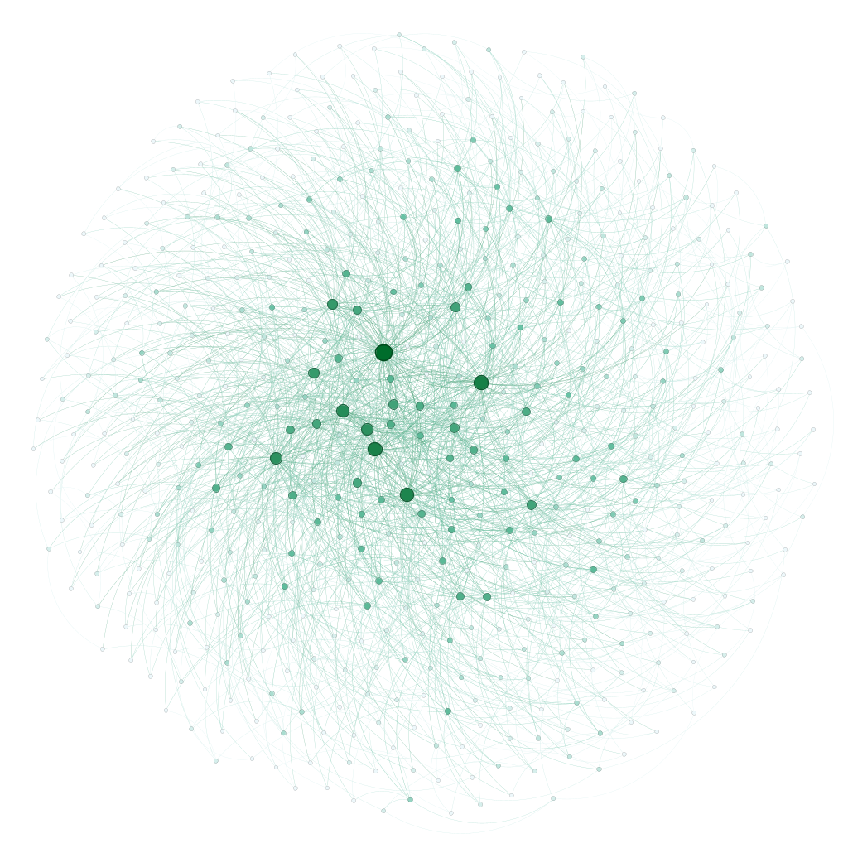
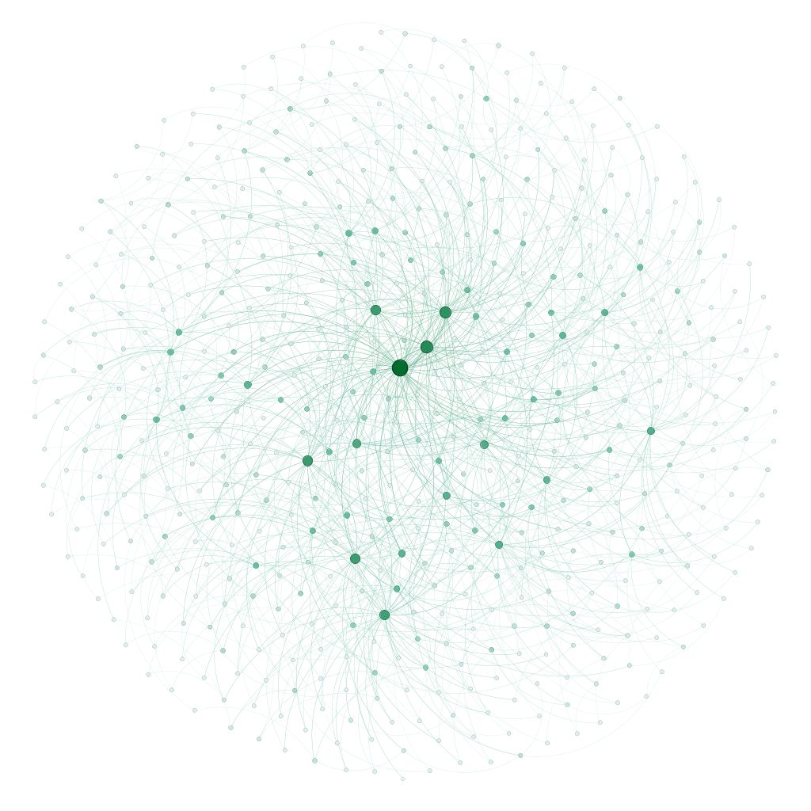
 | uzly=550, m=2 | uzly=550, m=3 | TODO
Průměrný stpeň | 3.985 | 5.975 | Průměrný stupeň roste s rostoucím m
Počet komponent souvislosti | 1 | 1 | Pokud generujeme správně počet komponent by měl být vždy 1
Velikost největší komponenty | 550 | 550 | a velikost největší rovna počtu uzlů
Průměr | 7 | 6 | Klesá s rostoucím m
Průměrná vzdálenost | 3.862 | 3.294 | Klesá s rostoucím m
Shlukovací koeficient | 0.045 | 0.05 | Roste s rostoucím m
Počet komunit | 16 | 12 | Klesá s rostoucím m
Modularity | 0.505 | 0.372 | Klesá s rostoucím m

uzly=550, m=2
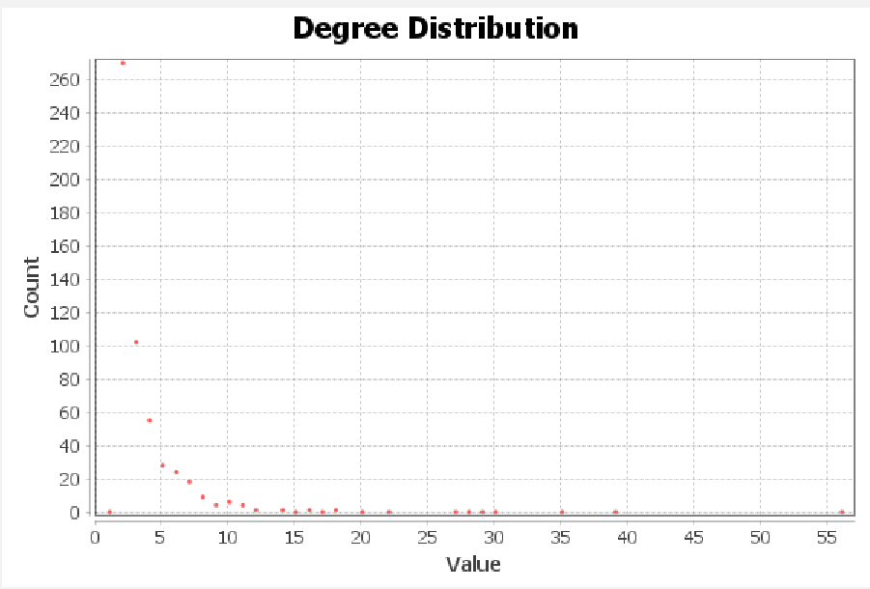
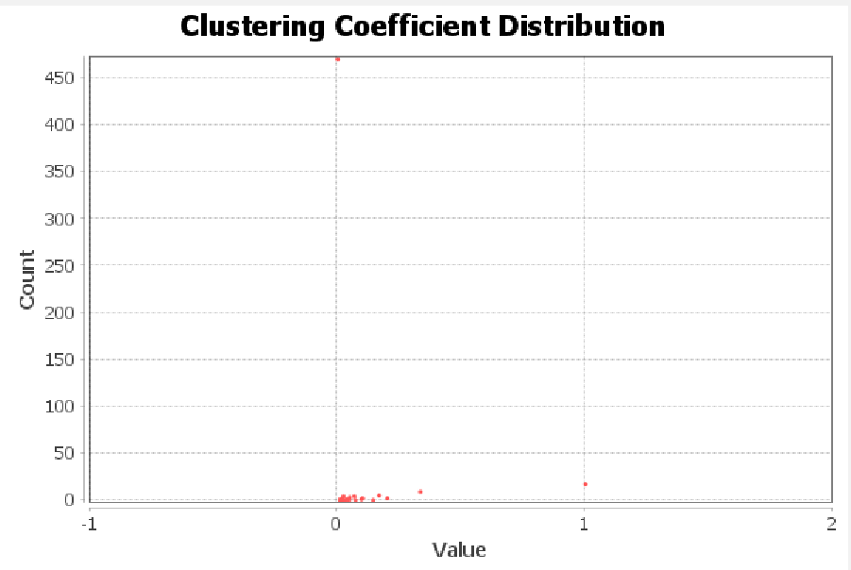

uzly=550, m=3

2
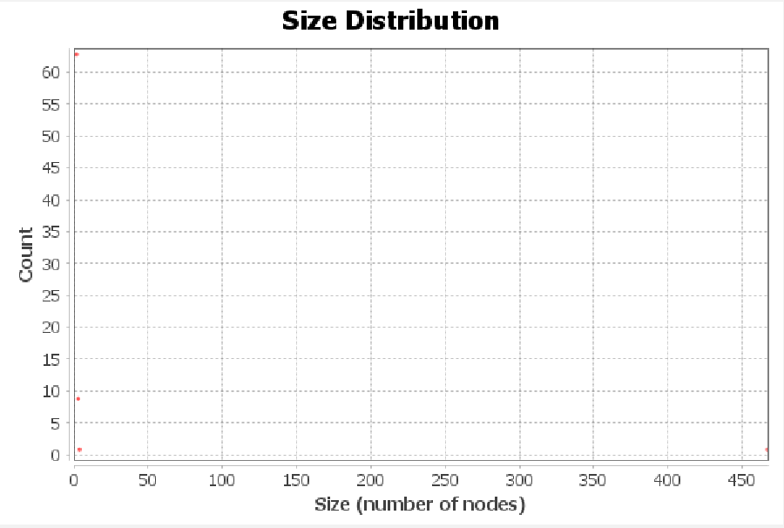
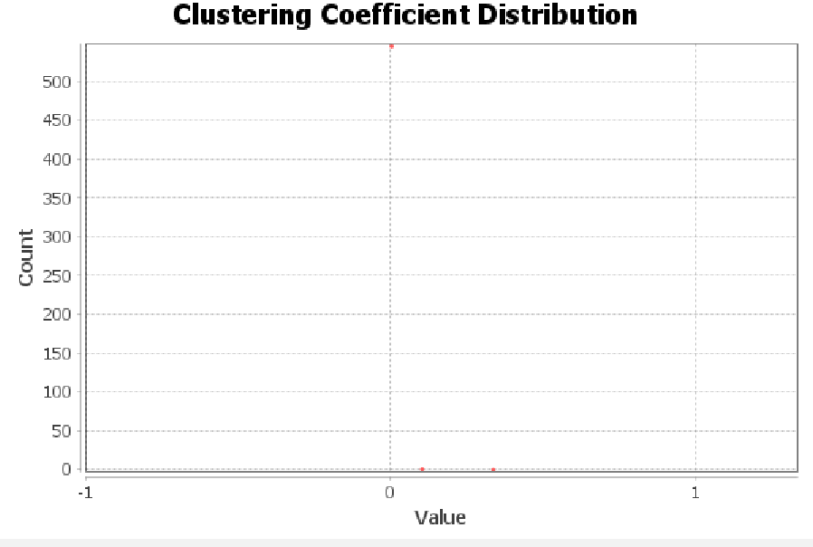

5.5
